Grade-3-B
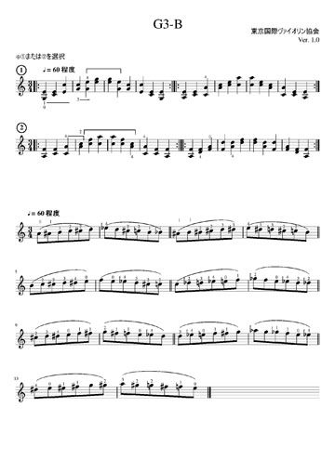
pitch_w | pitch | start | 小節 | pitch_word | pitich_num
G2 | 55 | 0 | 1 | G2 | 55
E3 | 64 | 0 | 1 | G2^ | 56
C3 | 60 | 1 | 1 | A2 | 57
E3 | 64 | 1 | 1 | A2^ | 58
E3 | 64 | 2 | 1 | H2 | 59
C4 | 72 | 2 | 1 | C3 | 60
G3 | 67 | 0 | 2 | C3^ | 61
C4 | 72 | 0 | 2 | D3 | 62
G3 | 67 | 1 | 2 | D3^ | 63
E4 | 76 | 1 | 2 | E3 | 64
E4 | 76 | 2 | 2 | F3 | 65
G4 | 79 | 2 | 2 | F3^ | 66
E4 | 76 | 0 | 3 | G3 | 67
G4 | 79 | 0 | 3 | G3^ | 68
G3 | 67 | 1 | 3 | A3 | 69
E4 | 76 | 1 | 3 | A3^ | 70
G3 | 67 | 2 | 3 | H3 | 71
C4 | 72 | 2 | 3 | C4 | 72
E3 | 64 | 0 | 4 | C4^ | 73
C4 | 72 | 0 | 4 | D4 | 74
C3 | 60 | 1 | 4 | D4^ | 75
E3 | 64 | 1 | 4 | E4 | 76
G2 | 55 | 2 | 4 | F4 | 77
E3 | 64 | 2 | 4 | F4^ | 78
A2 | 57 | 0 | 5 | G4 | 79
E3 | 64 | 0 | 5 | G4^ | 80
C3 | 60 | 1 | 5 | A4 | 81
E3 | 64 | 1 | 5 | A4^ | 82
C3 | 60 | 2 | 5 | H4 | 83
A3 | 69 | 2 | 5 | C5 | 84
A3 | 69 | 0 | 6 | C5^ | 85
C4 | 72 | 0 | 6 | D5 | 86
C4 | 72 | 1 | 6 | D5^ | 87
E4 | 76 | 1 | 6 | E5 | 88
C4 | 72 | 2 | 6 | F5 | 89
A4 | 81 | 2 | 6 | F5^ | 90
A2 | 57 | 0 | 7 | G5 | 91
F3 | 65 | 0 | 7 | G5^ | 92
C3 | 60 | 1 | 7 | A5 | 93
F3 | 65 | 1 | 7 | A5^ | 94
C3 | 60 | 2 | 7 | H5 | 95
A3 | 69 | 2 | 7 | C6 | 96
A3 | 69 | 0 | 8 | C6^ | 97
C4 | 72 | 0 | 8 | D6 | 98
C4 | 72 | 1 | 8 | D6^ | 99
F4 | 77 | 1 | 8 | E6 | 100
C4 | 72 | 2 | 8
A4 | 81 | 2 | 8
C4 | 72 | 0 | 9
A4 | 81 | 0 | 9
C4 | 72 | 1 | 9
F4 | 77 | 1 | 9
A3 | 69 | 2 | 9
C4 | 72 | 2 | 9
C3 | 60 | 0 | 10
A3 | 69 | 0 | 10
C3 | 60 | 1 | 10
F3 | 65 | 1 | 10
A2 | 57 | 2 | 10
F3 | 65 | 2 | 10
A2 | 57 | 0 | 11
F3 | 65 | 0 | 11
D3 | 62 | 1 | 11
F3 | 65 | 1 | 11
F3 | 65 | 2 | 11
A3 | 69 | 2 | 11
F3 | 65 | 0 | 12
D4 | 74 | 0 | 12
A3 | 69 | 1 | 12
D4 | 74 | 1 | 12
D4 | 74 | 2 | 12
F4 | 77 | 2 | 12
D4 | 74 | 0 | 13
F4 | 77 | 0 | 13
A3 | 69 | 1 | 13
D4 | 74 | 1 | 13
F3 | 65 | 2 | 13
D4 | 74 | 2 | 13
F3 | 65 | 0 | 14
A3 | 69 | 0 | 14
D3 | 62 | 1 | 14
F3 | 65 | 1 | 14
A2 | 57 | 2 | 14
F3 | 65 | 2 | 14

